グラフ
和歌山県の百貨店・スーパーの商品販売額及び前年同月比率の推移
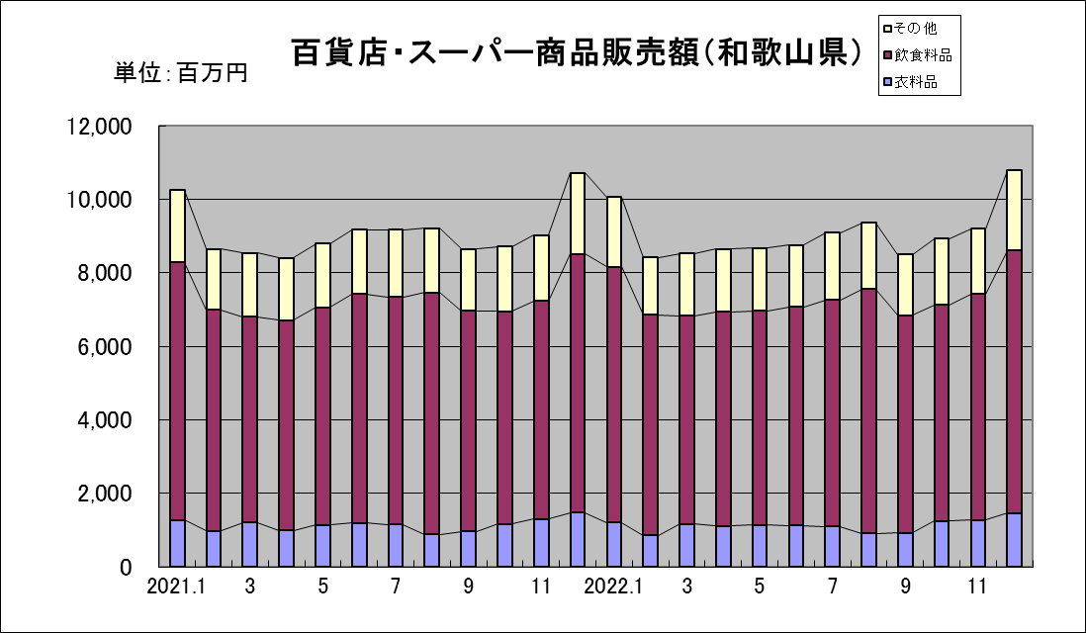
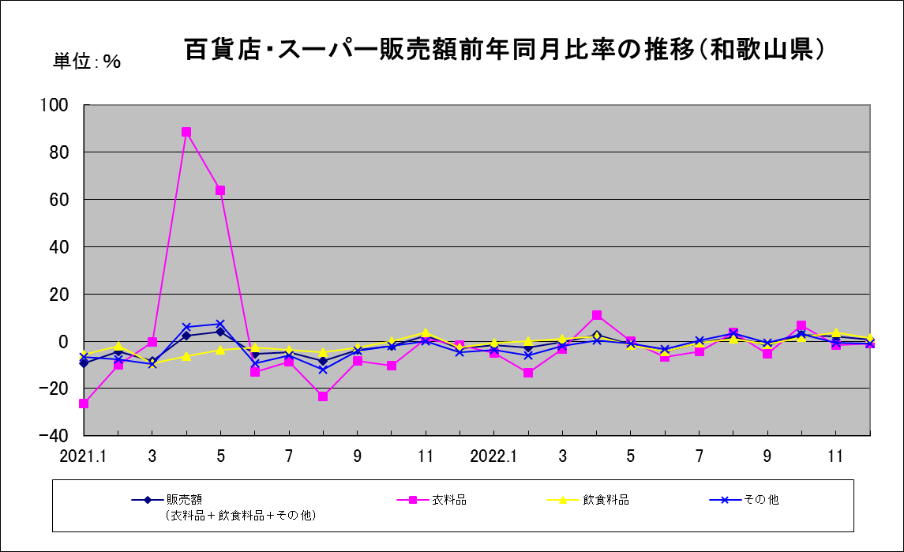

参考：近畿の百貨店・スーパーの商品販売額及び前年同月比率の推移
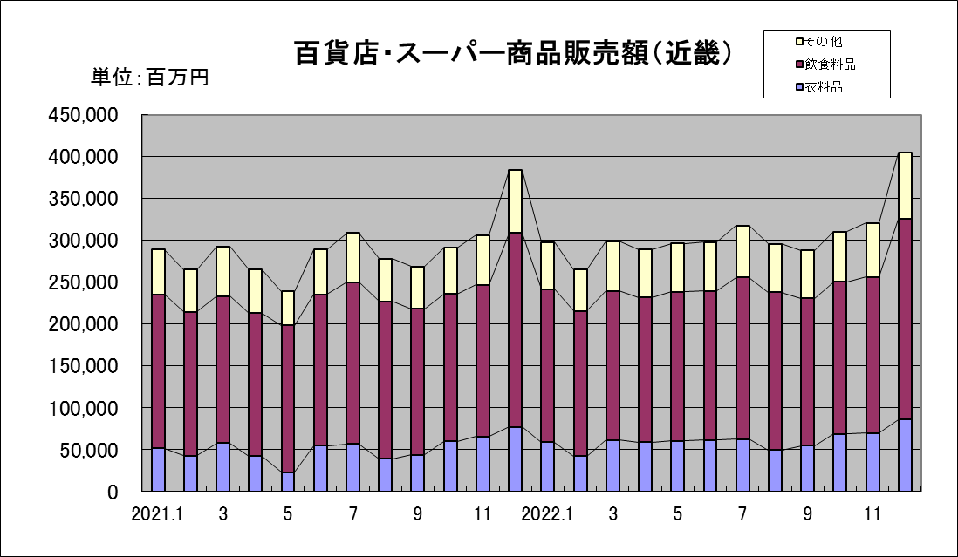
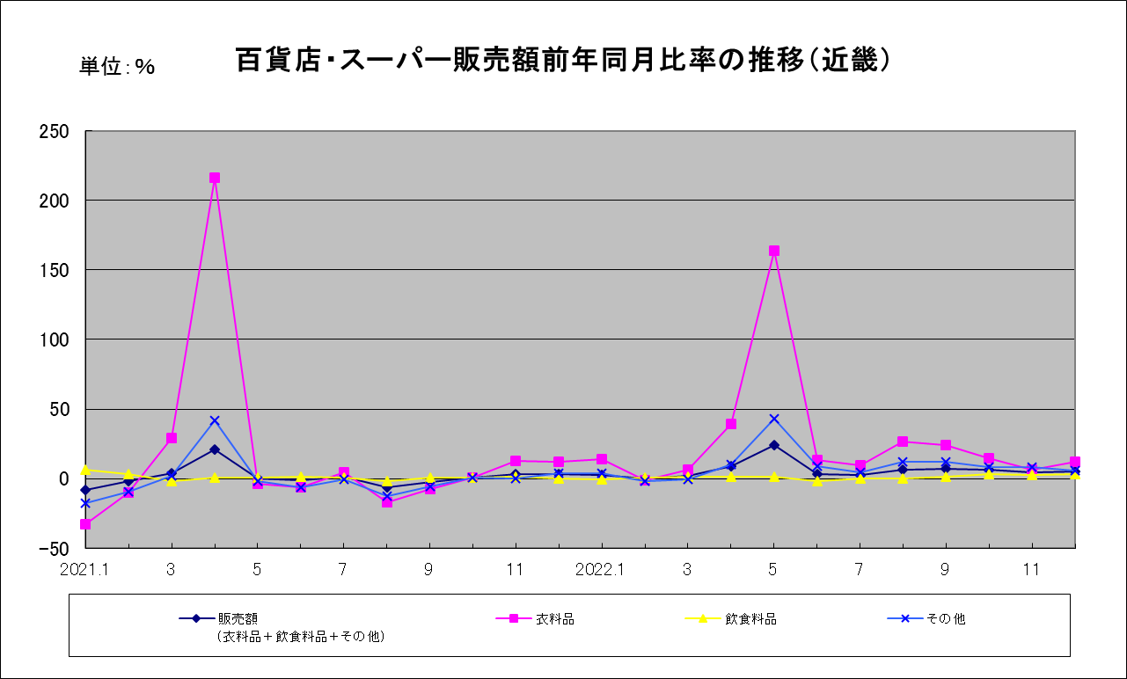

近畿：福井県・滋賀県・京都府・大阪府・兵庫県・奈良県・和歌山県

